主标和规格标
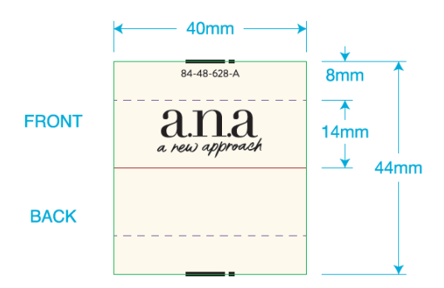
 | 一．一．主唛：（工厂自订）代码：84-48-628-A(不区分成人/少女/高大/肥人)
 |  | 订单数量 | 订购数量
 |  | 12178 | 12230

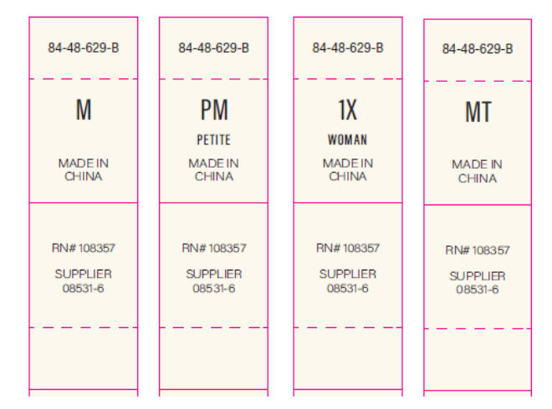
二．尺码/产地唛 ：（工厂自订）代码：84-48-629-B |  |  |  | 规格 | 订单数量 | 订购数量
 |  |  |  | XS | 1162 | 1165
 |  |  |  | S | 1903 | 1910
 |  |  |  | M | 3142 | 3145
 |  |  |  | L | 2876 | 2880
 |  |  |  | XL | 1882 | 1890
 |  |  |  | XXL | 919 | 920
 |  |  |  | PXS | 19 | 19
 |  |  |  | PS | 64 | 64
 |  |  |  | PM | 93 | 93
 |  |  |  | PL | 70 | 70
 |  |  |  | PXL | 37 | 37
 |  |  |  | PXXL | 11 | 11
 |  |  |  | 合计 | 12178 | 12204
三）成分/洗水/RN#唛：配主唛色，白底黑字，代码：5E32D1
等测试OK再做洗水唛，以下内容不对；
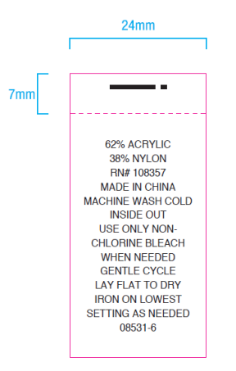
 |  | 订单数量 | 订购数量
 |  | 12178 | 12230

